상품제안서
락스탠드 3관절 마운트 대형거치대 | 상품코드: S45245

 |  |  |  |  |  |  | 02-713-8555 | www.synergygift.co.kr
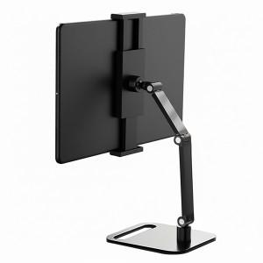

【상세/제작정보】

【인쇄/포장옵션】 | 레이저 / 포장불가능

【공급단가】 | 수량 | 20~ | 100~ | 300~ | 500~ | 1,000~
*VAT별도 | 단가 | 20,990원 | 19,600원 | 18,700원 | 18,400원 | 18,100원

【상품 URL】 | https://www.synergygift.co.kr:443/src/goods_detail.php?gdno=45245

